Sheet1
1. Làm 1 app todo list có giao diện như bên dưới
 | Thay Do Later" bằng "Doing"
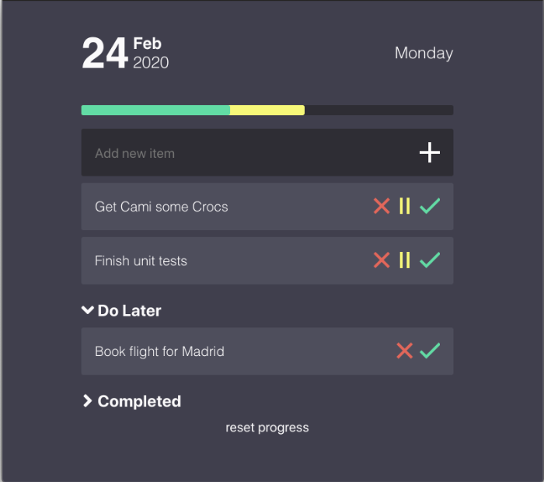

2. Các chức năng cần thực hiện
 | +) Phần đầu của App là hiển thị ngày tháng năm
 | +) Nhập tên task vào ô "Add new item", click vào button "+" , cứ mỗi lần click sẽ thêm 1 task ở phía dưới
 | +) Click vào button "||", task sẽ chuyển vào mục "Doing", đồng thời xuất hiện 1 thanh màu vàng hiện ra
 | +) Complete là các task đã hoàn thành
 | +) khi làm xong task đó, click vào button "v" màu xanh, task sẽ tự động kéo xuống mục Complete, đồng thời xuất hiện 1 thanh màu xanh hiện ra

***Note: Ví dụ có 3 task, trong đó có 2 task đang Doing, 1 task đã Complete rồi, thì phần hiển thị như bên dưới sẽ được chia làm 3 phần.
 | 2 phần màu vàng thể hiện cho task dang thực hiện, 1 phần màu xanh là đã Complete. Nếu thêm 1 task nữa vào, và cho task đó là Doing, thì
 | phần hiển thị sẽ chia làm 4 phần, 3 phần vàng, 1 phần xanh. Khi mỗi task doing được hoàn thành xong, thì phần màu vàng của task đó chuyển thành màu xanh.

 | +) các task được lưu trong 1 file JSON, hãy suy nghĩ xem bố cục file JSON thế nào là hợp lý nhé
 | +) Sau khi làm xong hết thì sẽ làm thêm 1 nút Daily Report, nhấn vào nút đó thì sẽ gửi mail daily report theo format mà em gửi hàng ngày cho anh
 | +) Sử dụng module Node-Mailer để gửi mail nhé
 | +) Add thêm button reset progress, khi click vào button reset progress, tất cả các task (doing, complete) sẽ được quay trở lại như lúc vừa bắt đầu thêm vào

3. Code dùng NodeJS, ElectronJS

